TS část 3
0172020 - Technická specifikace pro část 3 - nabídková cena
OZNAČENÍ VÝROBKU | NÁZEV VÝROBKU | POPIS VÝROBKU | ROZMĚRY (výška x šířka x hloubka) v mm | ILUSTRAČNÍ FOTO | ZÁRUKA | POČET KS CELKEM | MAXIMÁLNÍ PŘÍPUSTNÁ JEDNOTKOVÁ CENA v Kč bez DPH | cena v Kč bez DPH/ks (s dopravou) | cena v Kč bez DPH celkem za položku | částka DPH v Kč | cena celkem v Kč včetně DPH
1 | Rohové křeslo | Rohové křeslo čalouněné. Barva potahové látky v odstínech modré, zelené nebo tyrkysové. Podnož dřevěná. Barva a typ potahové látky budou vzorkovány uživatelem. Nosnost min. 120 kg | výška celková 830, výška sedáku 400 x šířka celková 990, šířka sedáku 630 x hloubka celková 990, hloubka sedáku sedáku 480, tolerance všech rozměrů +- 20 mm | 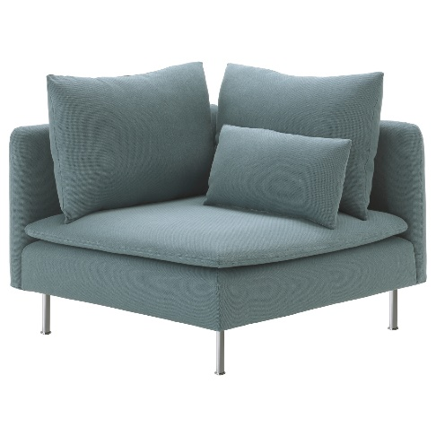 | 5 let | 1 | 9,000 Kč |  | - Kč | - Kč | - Kč
celková cena |  |  |  |  |  |  |  |  | - Kč | - Kč | - Kč

